Questão 1
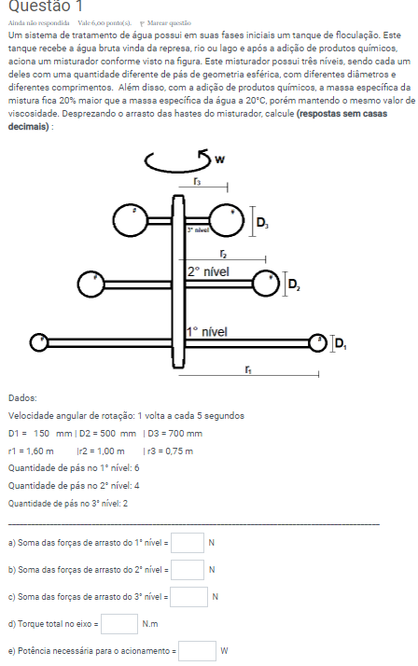

Velocidade Angular = |  | 1 volta a cada 5 segundos |  |  |  | w = | 1.2566370614 | rad/s
D1 = | 150 | mm | = | 0.15 | m | v1 = | 2.0106192983 |  | Red1 = | 361,260.03 | < | 500,000.00 | (Laminar) | CA1 = | 0.12
D2 = | 500 | mm | = | 0.5 | m | v2 = | 1.2566370614 |  | Red2 = | 752,625.07 | > | 500,000.00 | (Turbulento) | CA2 = | 0.092833
D3 = | 700 | mm | = | 0.7 | m | v3 = | 0.94247779608 |  | Red3 = | 790,256.32 | > | 500,000.00 | (Turbulento) | CA3 = | 0.095369
r1 = | 1.6 | m
r2 = | 1 | m
r3 = | 0.75 | m
 |  |  |  | ρ = | 998.2 | kg/m³ |  | ρm = | 1197.84 | kg/m³
Quantidade de Pás: |  |  |  | μ = | 0.001 | Pa.s
1° Nível = | 6
2° Nível = | 4
3° Nível = | 2

a)
Soma das Forças de Arrasto 1° Nível = |  |  |  | 5.184 | N | 31.106219592

b)
Soma das Forças de Arrasto 2° Nível = |  |  |  | 17.239 | N | 68.95714117

c)
Soma das Forças de Arrasto 3° Nível = |  |  |  | 19.526 | N |  | 19.525675 |  | 39.051349

d)
Torque total do eixo = |  | 148 | N.m

e)
Potência Necessária para o acionamento = |  |  |  | 186 | W

Questão 2
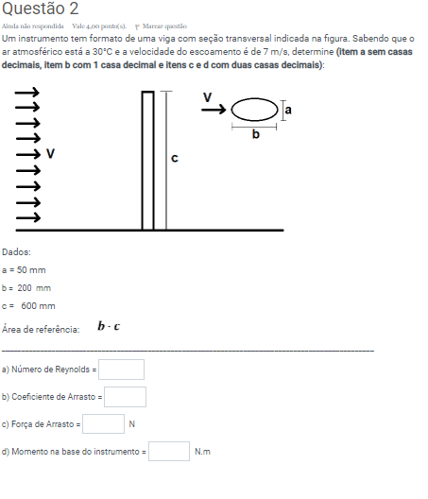
Velocidade de Escoamento = |  |  | 7 | m/s
a = | 50 | mm | = | 0.05 | m
b = | 200 | mm | = | 0.2 | m
c = | 600 | mm | = | 0.6 | m
 |  |  | b/a = | 4
ρ = | 1.149 | kg/m³
µ = | 0.0000187 | Pa.s

a)
Re = | 86,021 | > | 30,000.00
 |  | < | 100,000.00
b)
CA = | 0.3

c)
Fa = | 1.08 | N

d)
Momento = | 0.32 | N.m

